必要サーバー・ノードライセンス数
■製品体系とライセンス
Infrastructure Managerの製品体系とライセンスについては以下をご参照下さい。
https://www.fujitsu.com/jp/products/software/infrastructure-software/infrastructure-software/serverviewism/license/

■サーバライセンス
Infrastructure Manager (仮想アプライアンス)1台毎に1ライセンス購入します。

■ノードライセンス
Infrastructure Manager から監視される監視ノードの数量に応じて購入します。

管理対象ノードごとに必要なノードライセンス数、およびノードライセンス数のカウント例

 | 表28．ノードの種類と必要なノードライセンスの数
 | ノードの種類 |  | カウント単位 |  | 必要なノードライセンスの数
 | サーバー/ シャーシ | タワーサーバー/ラックサーバー (PRIMERGY TX/RX) | 筐体1台 |  | 1ノードライセンス
 |  | マルチノードサーバー (PRIMERGY CX) | サーバーノード1台
 |  | ブレードサーバー (PRIMERGY BX) | シャーシ1台
 |  |  | サーバーブレード1台
 |  |  | スイッチブレード1台
 |  | PRIMEQUEST 2000/3000E | 筐体1台 |  | 5ノードライセンス
 |  | PRIMEQUEST 4000 | パーティション1台 |  | 1ノードライセンス
 | ストレージ | ETERNUS DX | CM（コントローラーモジュール）を1台以上含む物理コントローラ構成一式 |  | 1ノードライセンス
 |  | ETERNUS NR | ノードを1台以上含む物理シャーシ構成一式 |  | 1ノードライセンス
 | ネットワーク機器 (コネクションブレード/スイッチ/IPCOM) |  | IPアドレス設定可能な筐体1台 ※ファブリックIPはカウントしない |  | 1ノードライセンス
 | ファシリティー

 | ・IPアドレスを持つ機器（サーバー/ストレージのコントローラ、スイッチ、PDU、UPSなど）ごとに１ノードライセンスとしてカウントします。
 | ・PRIMEQUEST 2000/3000Eシリーズは、 シャーシ１台に５ノードライセンスとしてカウントします。
 | ・マルチノードサーバーやPRIMERQUEST 4000シリーズのシャーシはライセンス不要です。
 | ・ノードライセンスは分割できません。

 |  | 例) 管理対象ノードにラックサーバー、マルチノードサーバー、スイッチ、ストレージが含まれる場合
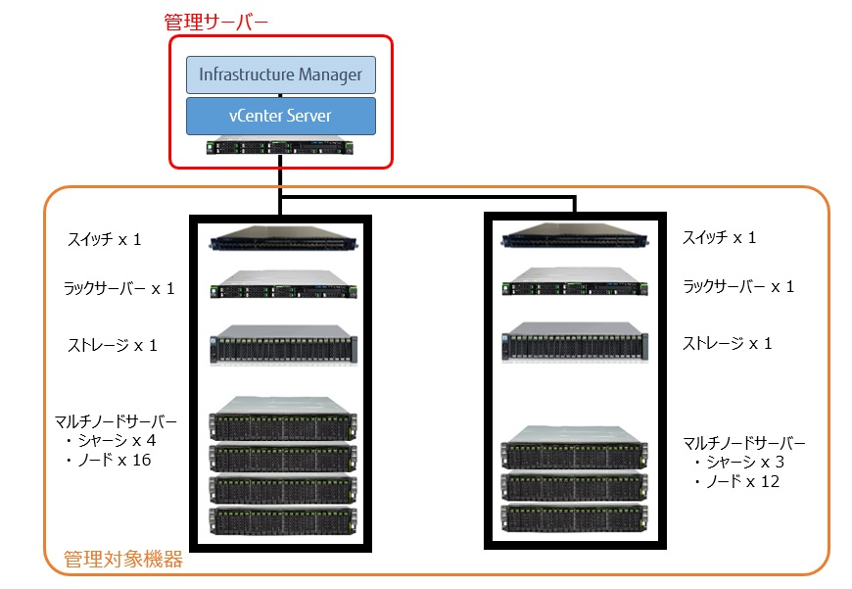

 |  | 表29．上記の場合に必要なノードライセンスの数
 |  | ノードの種類 |  | 台数 | 必要なノードライセンスの数
 |  | ラックサーバー |  | 2台 | 2 ノードライセンス
 |  | マルチノードサーバー | シャーシ | ７台 | - (※)
 |  |  | サーバーノード | 28台 | 28 ノードライセンス
 |  | スイッチ |  | 2台 | 2 ノードライセンス
 |  | ストレージ |  | 2台 | 2 ノードライセンス
 |  | ※マルチノードサーバーのシャーシはライセンス不要

 |  |  |  |  |  | Copyright 2017-2024 Fujitsu Limited

